Sheet1
ゲーム初回登録サイト トップページ

改定履歴
No | 改定者 |  | 改定内容 |  |  |  | 改定日付 |  | バージョン
1 |  |  | 初版作成 |  |  |  |  |  | 1.0 |  |  |  |  | - |  |  |  | - |  |  |  | - |  |  | -

目的・概要・機能

 | 【目的】
 |  | ・App Storeランキングや提携記事を表示し、記事の詳細を閲覧できる。
 |  |  | また、会員登録画面や会員ログイン画面への遷移もトップページから行う。

 | 【概要】
 |  | ・App Storeのランキングの情報を表示する。
 |  | ・提携会員の投稿した記事を表示する。
 |  | ・新規登録・ログイン画面へのボタンリンクを表示する

 | 【主要機能】
 |  | ・DBに事前に格納されているApp storeから獲得したランキング情報を表示する。
 |  | ・画面上部にスライド形式、画面下部右側に提携会員が投稿した記事をDBから獲得して表示する。
 |  | ・新規登録・ログインボタンを押したときそれぞれの画面に遷移する。

画面IF（全体）
トップページ |  |  |  |  |  |  |  |  |  |  |  | ブラウザ |  | Chrome |  |  |  |  |  |  | デバイス | PC/iPad
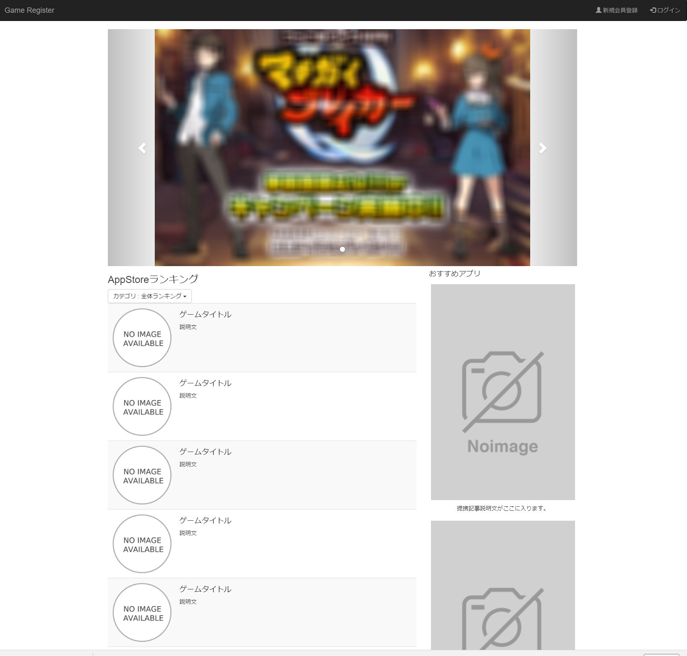

画面IF（個別）
トップページ＞講義別出欠登録＞検索＞登録 |  |  |  |  |  |  |  |  |  |  |  | ブラウザ |  | IE9～11/Safari/Chrome/FireFox/ios6,_7 |  |  |  |  |  |  | デバイス | PC/iPad | 学校Version |  | V1/V2 共通
2
3
 | ■ヘッダー

1

6
7
8
 | ■見出し（編集）

9
10
11
12
13
 | ■一覧
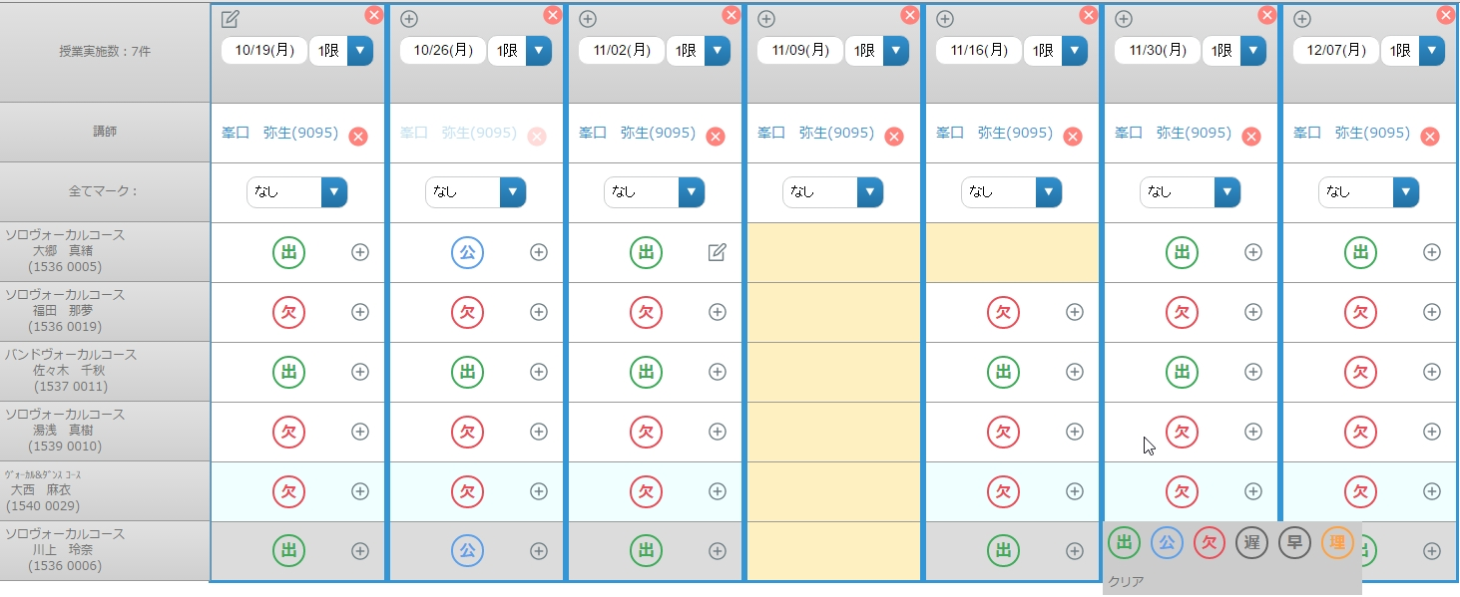

14
15
ｖ

ｖ
16

ｖ
17

ｖ
18

ｖ
19
在学生（明細セル行）が繰り返し表示され、休学生（明細セル行）、退学生（明細セル行）を１つずつのグループ単位で表示する。各々の3グループ（在学・休学・退学）の明細セル行の並び順は、各々のグループ内で並び順が適応されている

20
ｖ

画面IF（個別）
トップページ＞講義別出欠登録＞検索＞登録 |  |  |  |  |  |  |  |  |  |  |  | ブラウザ |  | IE9～11/Safari/Chrome/FireFox/ios6,_7 |  |  |  |  |  |  | デバイス | PC/iPad | 学校Version |  | V1/V2 共通

 | ■一覧
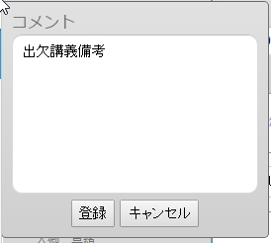
ｖ
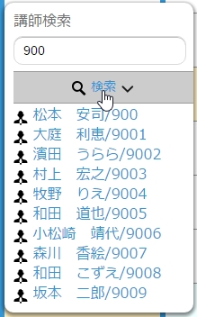
ｖ

30
ｖ

20
31
ｖ
21
32
22

23

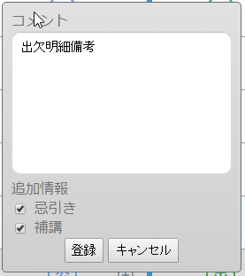
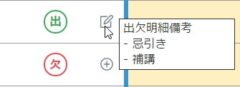
ｖ

24
25

26

27

28

29

画面IF（個別）
トップページ＞講義別出欠登録＞検索＞登録 |  |  |  |  |  |  |  |  |  |  |  | ブラウザ |  | IE9～11/Safari/Chrome/FireFox/ios6,_7 |  |  |  |  |  |  | デバイス | PC/iPad | 学校Version |  | V1/V2 共通

 | ■ポップアップ
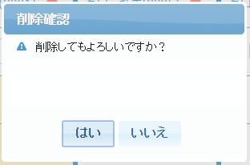
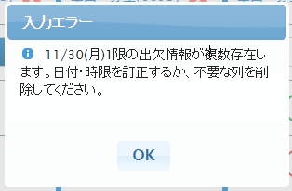
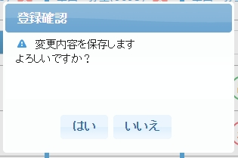

33
35

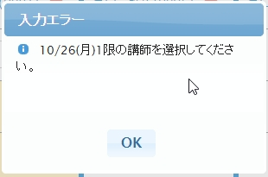
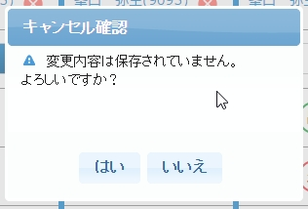
37

34
36

I/O定義
属低凡例
ボタン：B |  |  |  | リンク：L |  |  | ラベル：LB |  | カレンダー:C |  | テキスト：T |  |  |  | セレクトボックス：S |  |  |  |  | ラジオボタン：R |  |  |  | チェックボックス：CH

No. | 画面項目名 |  |  |  | 属性 | 桁数 | 初期値 | I/O | SwIF | ドメイン言語 |  |  |  | 内容
見出し（閲覧）
1 | タイトル |  |  |  | L | - | - | I | - | - |  |  |  | トップページへ戻る。前頁共通。
2 | 新規登録 |  |  |  | L | - | - | - | - | 出欠区分マーク |  |  |  | 個人会員新規登録入力フォーム画面へ遷移する。
 |  |  |  |  |  |  |  |  |  |  |  |  |  | 法人会員登録もこちらから遷移する。
3 | ログイン画面 |  |  |  | L | - | - | O |  | - |  |  |  | 学校バージョンに応じて講義情報が表示される。表示形式は下記の通り
 |  |  |  |  |  |  |  |  |  |  |  |  |  |  | V1
 |  |  |  |  |  |  |  |  |  |  |  |  |  |  |  | 〔教科コード〕半角ハイフン〔講師コード〕半角ハイフン〔連番〕
 |  |  |  |  |  |  |  |  |  |  |  |  |  |  |  | スラッシュ〔教科名〕（〔曜日〕スラッシュ〔時限〕）
 |  |  |  |  |  |  |  |  |  |  |  |  |  |  | ※ 上記は1行で表示する
 |  |  |  |  |  |  |  |  |  |  |  |  |  |  | V2
 |  |  |  |  |  |  |  |  |  |  |  |  |  |  |  | 〔講義番号〕スラッシュ〔教科名〕（〔曜日〕スラッシュ〔時限〕）
 |  |  |  |  |  |  |  |  |  |  |  |  |  |  | ※ 上記は1行で表示する
4 | 編集 |  |  |  | B | - | - | I | - | - |  |  |  | 押下にてデータの変更処理が可能になり、非表示となる。更新処理終了後、更新処理中断後に再表示。
5 | このページのヘルプ |  |  |  | L | - | - | - | - | - |  |  |  | ※VISTA ARTS様ご指定の固定リンク
見出し（編集）
6 | 保存 |  |  |  | B | - | - | - | 5 | - |  |  |  | 編集ボタン押下後に表示。更新処理終了後、更新処理中断後に非表示。
 |  |  |  |  |  |  |  |  |  |  |  |  |  | ポップアップ.保存確認をモーダル表示。
7 | キャンセル |  |  |  | B | - | - | - | - | - |  |  |  | 編集ボタン押下後に表示。更新処理終了後、更新処理中断後に非表示。
 |  |  |  |  |  |  |  |  |  |  |  |  |  | ポップアップ.キャンセル確認をモーダル表示。
8 | コマを追加 |  |  |  | B | - | - | - | - | - |  |  |  | 押下にて、翌週、次時限の出欠講義、出欠明細の一覧を1列追加する
 |  |  |  |  |  |  |  |  |  |  |  |  |  |  | ※複数曜日、複数時限の場合は、下記の挙動
 |  |  |  |  |  |  |  |  |  |  |  |  |  |  | 例）
 |  |  |  |  |  |  |  |  |  |  |  |  |  |  |  | 月/1
 |  |  |  |  |  |  |  |  |  |  |  |  |  |  |  | 月/2
 |  |  |  |  |  |  |  |  |  |  |  |  |  |  | 上記の曜日時限で〔コマ追加〕を押下した場合は、最終出欠講義データの授業日を起算日とし
 |  |  |  |  |  |  |  |  |  |  |  |  |  |  | 次回の月曜日、1時限で、出欠講義、出欠明細列を1列生成する。
 |  |  |  |  |  |  |  |  |  |  |  |  |  |  | 更にもう一度押下した場合は、同じ週の月曜日の2時限で、出欠講義、出欠明細を1列生成する
一覧
9 | 出欠講義備考ボタン |  |  |  | B | - | - | I | - | 出欠講義備考編集中アイコン |  |  |  | 押下にて、〔出欠講義備考パレット〕を表示する。
 |  |  |  |  |  |  |  |  |  |  |  |  |  | ※ データの変更にて、プラスアイコンから変更アイコンへ変化する
10 | 出欠講義備考ボタン |  |  |  | B | - | - | I | - | 出欠講義備考未編集アイコン |  |  |  | 押下にて、〔出欠講義備考パレット〕を表示する。
 |  |  |  |  |  |  |  |  |  |  |  |  |  | ※ データの変更にて、プラスアイコンから変更アイコンへ変化する

I/O定義
属低凡例
ボタン：B |  |  |  | リンク：L |  |  | ラベル：LB |  | カレンダー:C |  | テキスト：T |  |  |  | セレクトボックス：S |  |  |  |  | ラジオボタン：R |  |  |  | チェックボックス：CH

No. | 画面項目名 |  |  |  | 属性 | 桁数 | 初期値 | I/O | SwIF | ドメイン言語 |  |  |  | 内容
一覧
11 | 出欠講義列削除ボタン |  |  |  | B | - | - | I | - | - |  |  |  | 〔ポップアップ.出欠講義削除通知〕を表示する。
12 | 出欠講義授業日選択 |  |  |  | C | - | - | I/O | 3 | - |  |  |  | 出欠講義の授業日を選択する
13 | 出欠講義時限選択 |  |  |  | S | - | - | I/O | 3 | - |  |  |  | 出欠講義の時限を選択する
14 | 出欠講義講師選択 |  |  |  | B | - | - | I/O | 3 | - |  |  |  | 出欠講義の実施講師を選択する。V1では1名、V2では最大4名の選択が可能
15 | 出欠講義講師削除 |  |  |  | B | - | - | I | - | - |  |  |  | 〔出欠講義講師選択〕で選択中の講師の選択を解除する
16 | 全てマーク |  |  |  | S | - | - | I | - | 出欠区分一括選択 |  |  |  | 当該出欠講義の出欠明細出欠区分を全て選択した出欠分で設定する
17 | 出欠明細備考ボタン |  |  |  | B | - | - | I | - | 出欠明細備考編集中アイコン |  |  |  | 押下にて、〔出欠明細備考パレット〕を表示する。
 |  |  |  |  |  |  |  |  |  |  |  |  |  | ※ データの変更にて、プラスアイコンから変更アイコンへ変化する
18 | 出欠明細区分 |  |  |  | B | - | - | I/O | 3 | - |  |  |  | 出欠明細区分を表示、押下にて〔出欠明細区分パレット〕を表示する
19 | 出欠明細備考ボタン |  |  |  | B | - | - | I | - | 出欠明細備考未編集アイコン |  |  |  | 押下にて、〔出欠明細備考パレット〕を表示する。
 |  |  |  |  |  |  |  |  |  |  |  |  |  | ※ データの変更にて、プラスアイコンから変更アイコンへ変化する
20 | 出欠明細パレット |  |  |  | B | - | - | I | - | - |  |  |  | 押下にて出欠明細出欠区分を設定する
21 | 出欠講義備考入力 |  |  |  | T | - | - | I/O | - | - |  |  |  | 出欠講義備考を入力する
22 | 登録 |  |  |  | B | - | - | I | - | 出欠講義備考登録 |  |  |  | 〔出欠講義備考入力〕を出欠講義備考に設定し、閉じる
23 | キャンセル |  |  |  | B | - | - | I | - | 出欠講義備考キャンセル |  |  |  | 〔出欠講義備考入力〕を出欠講義備考に設定せず、閉じる
24 | 出欠明細備考ツールチップ |  |  |  | L | - | - | O | 3 | - |  |  |  | 下記形式で表示する
 |  |  |  |  |  |  |  |  |  |  |  |  |  |  | 〔出欠講義明細備考〕改行
 |  |  |  |  |  |  |  |  |  |  |  |  |  |  | 半角ハイフン 忌引き（忌引きを選択している場合）
 |  |  |  |  |  |  |  |  |  |  |  |  |  |  | 半角ハイフン 補講（補講を選択している場合）
25 | 出欠明細備考入力 |  |  |  | T | - | - | I/O | 3 | - |  |  |  | 出欠明細備考を入力する
26 | 忌引き |  |  |  | CH | - | - | I/O | 3 | - |  |  |  | 出欠明細忌引きを選択する
27 | 補講 |  |  |  | CH | - | - | I/O | 3 | - |  |  |  | 出欠明細補講を選択する
28 | 登録 |  |  |  | B | - | - | I | - | 出欠明細備考登録 |  |  |  | 〔出欠明細備考入力〕、〔出欠明細忌引き〕、〔出欠明細補講〕を出欠講義備考に設定し、閉じる
29 | キャンセル |  |  |  | B | - | - | I | - | 出欠明細備考キャンセル |  |  |  | 〔出欠明細備考入力〕、〔出欠明細忌引き〕、〔出欠明細補講〕を出欠講義備考に設定せず、閉じる
30 | 実施講師検索入力 |  |  |  | T | - | - | I | - | - |  |  |  | スペース区切りの入力でAND検索を行う講師コードと講師名を入力する
31 | 実施講師検索ボタン |  |  |  | B | - | - | I | 4 | - |  |  |  | 〔実施講師検索入力〕の値で該当学校の講師を検索し、結果を返却する
32 | 実施講師一覧 |  |  |  | L | - | - | I | 4 | - |  |  |  | 〔実施講師検索ボタン〕押下で返却された講師を下記形式で一覧表示する
 |  |  |  |  |  |  |  |  |  |  |  |  |  |  | 〔講師表示名〕スラッシュ〔講師コード〕
ポップアップ
33 | 削除確認 |  |  |  | - | - | - | - | - | 出欠講義削除確認通知 |  |  |  | 当該出欠講義と出欠明細を削除する際に表示するポップアップ
34 | 入力エラー |  |  |  | - | - | - | - | - | 実施講師未選択エラー通知 |  |  |  | 当該出欠講義の実施講師が1件も選択されず、〔保存〕を押下した際に通知
35 | 入力エラー |  |  |  | - | - | - | - | - | 出欠講義授業日時限重複通知 |  |  |  | 当該出欠講義の授業日と時限が既に登録されている状態で〔保存〕を押下した際に通知
36 | キャンセル確認 |  |  |  | - | - | - | - | - | 保存キャンセル確認通知 |  |  |  | 保存されず編集が終了することを促す通知

I/O定義
属低凡例
ボタン：B |  |  |  | リンク：L |  |  | ラベル：LB |  | カレンダー:C |  | テキスト：T |  |  |  | セレクトボックス：S |  |  |  |  | ラジオボタン：R |  |  |  | チェックボックス：CH

No. | 画面項目名 |  |  |  | 属性 | 桁数 | 初期値 | I/O | SwIF | ドメイン言語 |  |  |  | 内容
見出し
37 | 登録確認 |  |  |  | - | - | - | - | - | 保存確認通知 |  |  |  | 編集中の出欠講義、出欠明細を登録するAPIを呼び出す前の確認処理。
 |  |  |  |  |  |  |  |  |  |  |  |  |  | YES選択時に出欠講義、出欠明細をAPI経由で登録、更新。

※補足

 | 無し

一覧並び順
No. | I/O定義.画面項目名 |  |  |  | 並び順 |  |  |  |  |  |  |  |  |  |  |  | 備考
一覧
1 | 一覧 |  |  |  | 「システム設定」「学校設定」 学生・講義表示順に従う |  |  |  |  |  |  |  |  |  |  |  | システム設定 > 学校設定 > 学生・講義表示順 〔AS順〕で設定
2 | 一覧 |  |  |  | 「システム設定」「学校設定」 学生・講義表示順に従う |  |  |  |  |  |  |  |  |  |  |  | システム設定 > 学校設定 > 学生・講義表示順 〔コース・クラス・学籍番号順〕で設定
3 | 一覧 |  |  |  | 「システム設定」「学校設定」 学生・講義表示順に従う |  |  |  |  |  |  |  |  |  |  |  | システム設定 > 学校設定 > 学生・講義表示順 〔学籍番号順〕で設定
4 | 一覧 |  |  |  | 「システム設定」「学校設定」 学生・講義表示順に従う |  |  |  |  |  |  |  |  |  |  |  | システム設定 > 学校設定 > 学生・講義表示順 〔フリガナ順〕で設定

画面遷移

各記事ページからトップページに戻るとき、
ページのスクロールを保持

da
トップページへリダイレクトし、 事前登録申込・提携会員管理ボタンを表示
App Store ランキング コンテンツ 個別ページ
トップページ

提携記事 個別ページ

個人会員ログイン
個人会員新規登録

個人会員新規登録 入力フォーム
会員登録 完了画面
法人会員ログイン
法人会員新規登録

法人会員新規登録 入力フォーム
会員登録 入力内容確認画面

入力確認画面から入力フォームへ戻るとき、 入力内容は保持されたまま描画する。

システムIF
種別凡例
テーブル：T |  |  |  | ビュー：V |  |  | API：A |  | 帳票：R

No. | 種別 | I/O | ID |  |  |  |  | 名称 |  |  |  |  | 帳票 |  |  |  |  |  | 備考

1 | A | O | LT-100-V |  |  |  |  | 初期画面表示 |  |  |  |  | - |  |  |  |  |  | API定義書.出欠状況確認.docx
2 | A | O | LT-101-S |  |  |  |  | 学科・クラス項目の選択肢絞り込み |  |  |  |  | - |  |  |  |  |  | "
3 | A | O | LT-102-S |  |  |  |  | 講義別出欠登録.講義検索 |  |  |  |  | - |  |  |  |  |  | "
4 | A | O | LT-110-S |  |  |  |  | 講義別出欠明細 出欠取得 |  |  |  |  | - |  |  |  |  |  | "
5 | A | O | LT-111-S |  |  |  |  | 講義別出欠明細 出欠講義別.実施講師検索 |  |  |  |  | - |  |  |  |  |  | "
6 | A | O | LT-120-IU |  |  |  |  | 講義別出欠明細 出欠更新 |  |  |  |  | - |  |  |  |  |  | "

RDBMS 結合・抽出条件
No. | ID |  | 参照スキーマ |  | 参照テーブル |  |  | 結合条件 |  |  |  |  |  |  |  |  | 抽出条件

備考

 | ログイン認証セッションは、ログイン時に付与するアカウント情報です

